상품제안서
트레비앙 프리미엄 전동 와인오프너 DM-501(화이트) [별도문의] 인쇄무료 | 상품코드: F17412

 |  | 02-412-0044 | www.easy1.co.kr
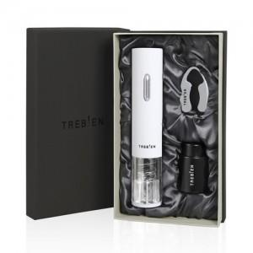 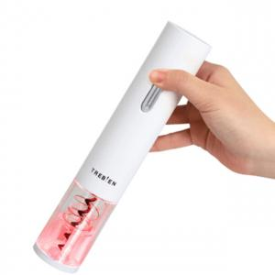

【상세/제작정보】 | 품격과 버튼으로 쉽게 불빛은 우아하게

【인쇄/포장옵션】 | 실크, 개별인쇄 / 포장지포장

【공급단가】 | 수량
*VAT별도 | 단가
 | 건전지포함

【상품 URL】 | https://dev.easy1.co.kr:443/src/goods_detail.php?gdno=17412

